Носки
Бланк предзаказа на 08.12.17

Где меньше пяти отмечено данным цветом
Название | Цена |  |  |  |  |  |  |  |  | Сумма (цв) | Сумма (арт)
CLE Носки муж S100 хл+л 2шт/у | 107.00 |  | р21 | р23 | р25 | р27 | р29 | р31 | UA | Всего
Цвет: белый |  |  |  |  | * |  | * |  |  | 0 | 0.00
Цвет: белый/чёрный |  |  |  |  | * | * | * |  |  | 0 | 0.00
Цвет: меланж серый/чёрный |  |  |  |  | * | * | * |  |  | 0 | 0.00
Описание: укороченные спортивные мужские носки с лайкрой. Продаются по 2 штуки в упаковке. Цена указана за упаковку(за 2шт). Состав: |  | 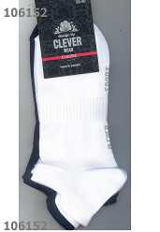 |  | 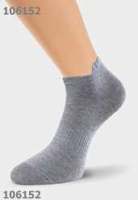 |  |  |  |  | 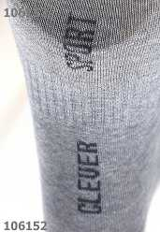
Итого |  |  |  |  |  |  |  |  |  | 0 | 0.00
CLE Носки муж S101 хл+эл укор | 59.90 |  | р21 | р23 | р25 | р27 | р29 | р31 | UA | Всего
Цвет: белый |  |  |  |  | * | * | * |  |  | 0 | 0.00
Цвет: меланж св.серый |  |  |  |  | * | * | * |  |  | 0 | 0.00
Цвет: меланж серый |  |  |  |  | * |  |  |  |  | 0 | 0.00
Цвет: св.серый |  |  |  |  | * | * | * |  |  | 0 | 0.00
Цвет: чёрный |  |  |  |  | * | * | * |  |  | 0 | 0.00
Описание: носки мужские с укороченным паголенком Состав: 70% хлопок 20% ПА 10% эластан |  | 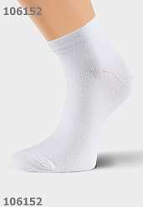 |  | 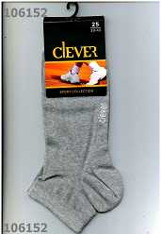 |  |  |  |  | 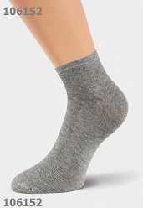 |  | 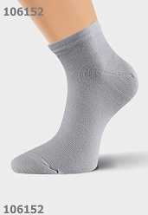 | 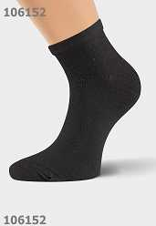
Итого |  |  |  |  |  |  |  |  |  | 0 | 0.00
CLE Носки муж Б100Л бамб+эл | 79.90 |  | р21 | р23 | р25 | р27 | р29 | р31 | UA | Всего
Цвет: чёрный |  |  |  |  | * | * | * |  |  | 0 | 0.00
Описание: носки мужские из бамбука с эластаном Состав: 75% бамбук 20% ПА 5% эластан |  | 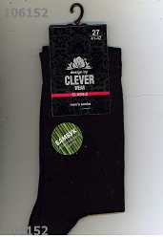
Итого |  |  |  |  |  |  |  |  |  | 0 | 0.00
CLE Носки муж В7 ПШ | 125.80 |  | р21 | р23 | р25 | р27 | р29 | р31 | UA | Всего
Цвет: чёрный |  |  |  |  |  |  | * |  |  | 0 | 0.00
Описание: Состав: полушерсть 80%, хлопок 20% |  | 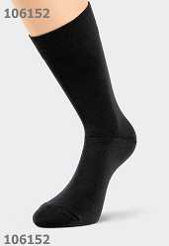
Итого |  |  |  |  |  |  |  |  |  | 0 | 0.00
CLE Носки муж Е15хл+па ук сетк | 65.00 |  | р21 | р23 | р25 | р27 | р29 | р31 | UA | Всего
Цвет: серый |  |  |  |  | * |  | * |  |  | 0 | 0.00
Описание: сетка Состав: хлопок-80%,полиамид-20% |  | 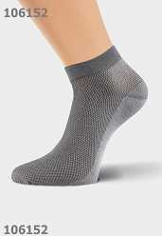
Итого |  |  |  |  |  |  |  |  |  | 0 | 0.00
CLE Носки муж К1 хл+па | 60.15 |  | р21 | р23 | р25 | р27 | р29 | р31 | UA | Всего
Цвет: белый |  |  |  |  |  |  | * |  |  | 0 | 0.00
Цвет: чёрный |  |  |  |  | * |  | * |  |  | 0 | 0.00
Описание: Состав: хлопок-80%,полиамид-20% |  | 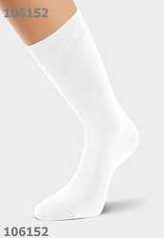 |  | 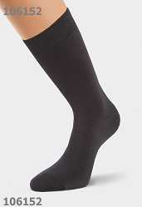
Итого |  |  |  |  |  |  |  |  |  | 0 | 0.00
CLE Носки муж К100Л хл+лайкра | 67.85 |  | р21 | р23 | р25 | р27 | р29 | р31 | UA | Всего
Цвет: белый |  |  |  |  | * | * | * |  |  | 0 | 0.00
Цвет: коричневый |  |  |  |  | * | * | * |  |  | 0 | 0.00
Цвет: т.серый |  |  |  |  | * | * | * |  |  | 0 | 0.00
Цвет: т.синий |  |  |  |  | * | * | * |  |  | 0 | 0.00
Цвет: чёрный |  |  |  |  | * | * | * | * |  | 0 | 0.00
Описание: классический мужской носок без рисунка, по следу надпись CLEVER Состав: 75% хлопок, 20% ПА, 5% эластан |  |  |  | 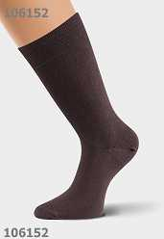 |  |  |  |  | 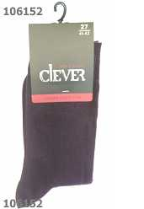 | 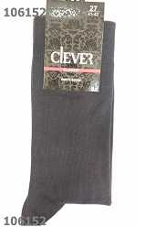 | 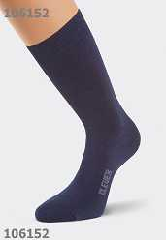 | 
Итого |  |  |  |  |  |  |  |  |  | 0 | 0.00
CLE Носки муж К101Л хл+л 3шт/у | 179.00 |  | р21 | р23 | р25 | р27 | р29 | р31 | UA | Всего
Цвет: чёрный |  |  |  |  | * | * | * |  |  | 0 | 0.00
Описание: 180МТ Состав: 70%Хлопок 25%Па 5%Эластан |  | 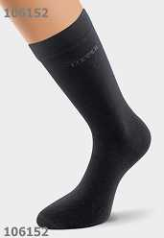 |  | 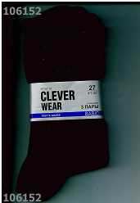
Итого |  |  |  |  |  |  |  |  |  | 0 | 0.00
CLE Носки муж К102Л хл+лайкра | 67.85 |  | р21 | р23 | р25 | р27 | р29 | р31 | UA | Всего
Цвет: св.серый |  |  |  |  | * |  | * |  |  | 0 | 0.00
Цвет: серый |  |  |  |  | * | * | * |  |  | 0 | 0.00
Цвет: чёрный |  |  |  |  | * | * | * |  |  | 0 | 0.00
Описание: мужской носок с рисунком "полоски" на паголенке Состав: 75% хлопок, 20% ПА, 5% эластан |  | 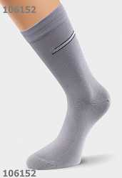 |  | 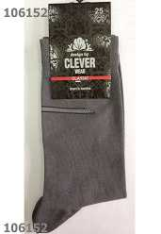 |  |  |  |  | 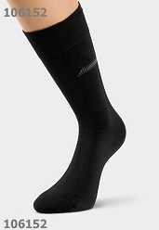
Итого |  |  |  |  |  |  |  |  |  | 0 | 0.00
CLE Носки муж К104Л хл+лайкра | 67.85 |  | р21 | р23 | р25 | р27 | р29 | р31 | UA | Всего
Цвет: бежевый |  |  |  |  | * | * | * |  |  | 0 | 0.00
Цвет: св.серый |  |  |  |  | * |  | * |  |  | 0 | 0.00
Цвет: серый |  |  |  |  | * | * | * |  |  | 0 | 0.00
Цвет: чёрный |  |  |  |  | * | * | * |  |  | 0 | 0.00
Описание: носки мужские с небольшим рисунком на паголенке Состав: 75% хлопок, 20% ПА, 5% эластан |  | 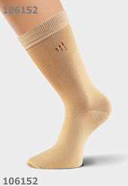 |  | 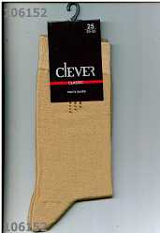 |  |  |  |  | 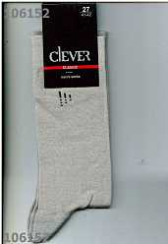 | 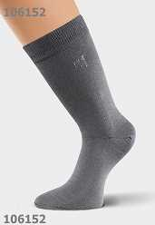 | 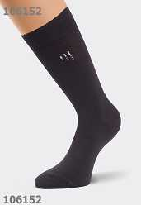
Итого |  |  |  |  |  |  |  |  |  | 0 | 0.00
CLE Носки муж К107 хл+па | 61.00 |  | р21 | р23 | р25 | р27 | р29 | р31 | UA | Всего
Цвет: белый |  |  |  |  | * | * | * |  |  | 0 | 0.00
Цвет: св.серый |  |  |  |  |  | * | * |  |  | 0 | 0.00
Цвет: чёрный |  |  |  |  | * | * | * |  |  | 0 | 0.00
Описание: носки мужские хлопок+полиамид, более легкие чем с эластаном Состав: 70%Хлопок 30%Полиамид |  | 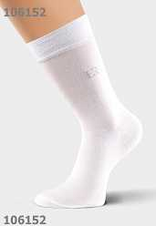 |  | 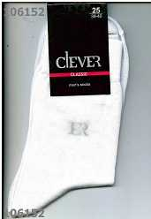 |  |  |  |  | 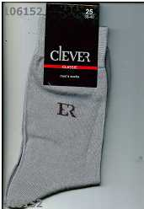 | 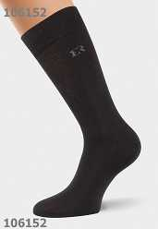
Итого |  |  |  |  |  |  |  |  |  | 0 | 0.00
CLE Носки муж К11 хл+па сетка | 60.15 |  | р21 | р23 | р25 | р27 | р29 | р31 | UA | Всего
Цвет: серый |  |  |  |  |  | * | * |  |  | 0 | 0.00
Цвет: чёрный |  |  |  |  |  |  | * |  |  | 0 | 0.00
Описание: сетка Состав: хлопок-80%,полиамид-20% |  | 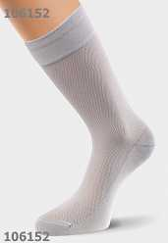 |  | 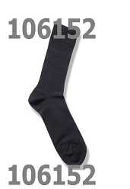
Итого |  |  |  |  |  |  |  |  |  | 0 | 0.00
CLE Носки муж К112 хл+па сетка | 61.00 |  | р21 | р23 | р25 | р27 | р29 | р31 | UA | Всего
Цвет: серый |  |  |  |  | * | * | * |  |  | 0 | 0.00
Цвет: чёрный |  |  |  |  | * | * | * |  |  | 0 | 0.00
Описание: тонкие мужские летние носки в сетку Состав: 70%Хлопок 30%Полиамид |  | 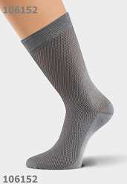 |  | 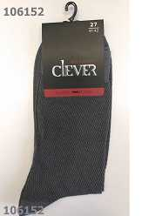 |  |  |  |  | 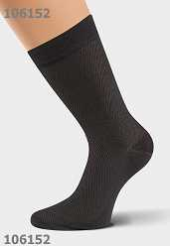 | 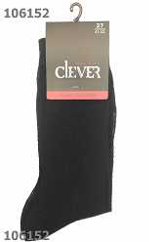
Итого |  |  |  |  |  |  |  |  |  | 0 | 0.00
CLE Носки муж К113 хл+па | 61.00 |  | р21 | р23 | р25 | р27 | р29 | р31 | UA | Всего
Цвет: бежевый |  |  |  |  | * | * | * |  |  | 0 | 0.00
Цвет: св.серый |  |  |  |  | * | * | * |  |  | 0 | 0.00
Цвет: чёрный |  |  |  |  | * | * | * |  |  | 0 | 0.00
Описание: носки мужские хлопок+полиамид, более легкие чем с эластаном Состав: 70% Хлопок, 30% Полиамид |  | 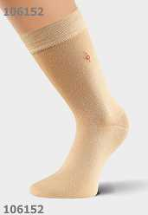 |  | 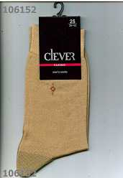 |  |  |  |  | 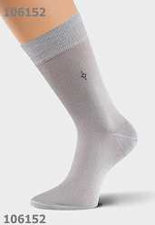 | 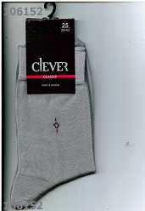 |  | 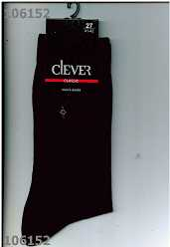
Итого |  |  |  |  |  |  |  |  |  | 0 | 0.00
CLE Носки муж К115Л хл+лайкра | 67.85 |  | р21 | р23 | р25 | р27 | р29 | р31 | UA | Всего
Цвет: т.синий |  |  |  |  | * | * | * |  |  | 0 | 0.00
Цвет: чёрный |  |  |  |  | * | * | * |  |  | 0 | 0.00
Описание: 180МТ Состав: 70%Хлопок 25%ПА 5%Эластан |  | 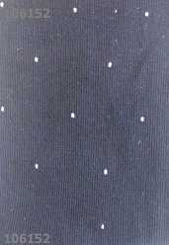 |  | 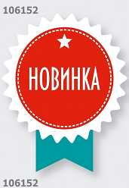 |  |  |  |  |  | 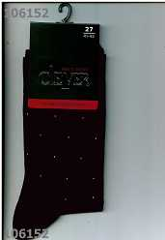
Итого |  |  |  |  |  |  |  |  |  | 0 | 0.00
CLE Носки муж К116Л хл+лайкра | 67.85 |  | р21 | р23 | р25 | р27 | р29 | р31 | UA | Всего
Цвет: т.синий |  |  |  |  | * | * | * |  |  | 0 | 0.00
Описание: 200ДК Состав: 70%Хлопок 25%ПА 5%Эластан |  | 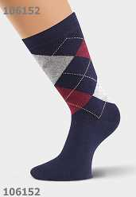 |  | 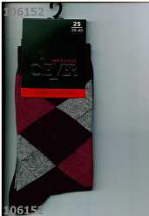
Итого |  |  |  |  |  |  |  |  |  | 0 | 0.00
CLE Носки муж К2 хл+па | 60.15 |  | р21 | р23 | р25 | р27 | р29 | р31 | UA | Всего
Цвет: чёрный |  |  |  |  | * |  | * |  |  | 0 | 0.00
Описание: Состав: хлопок-80%,полиамид-20% |  | 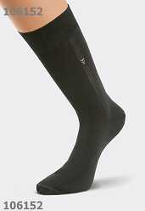
Итого |  |  |  |  |  |  |  |  |  | 0 | 0.00
CLE Носки муж К200П плюш | 89.90 |  | р21 | р23 | р25 | р27 | р29 | р31 | UA | Всего
Цвет: чёрный |  |  |  |  | * | * | * |  |  | 0 | 0.00
Описание: 200 3 дк Состав: 90% хлопок, 8% ПА, 2% эластан |  | 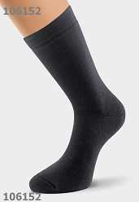
Итого |  |  |  |  |  |  |  |  |  | 0 | 0.00
CLE Носки муж К201П плюш след | 79.90 |  | р21 | р23 | р25 | р27 | р29 | р31 | UA | Всего
Цвет: чёрный |  |  |  |  | * | * | * |  |  | 0 | 0.00
Описание: полумахра Состав: 80%хлопок15%ПА5%эластан |  | 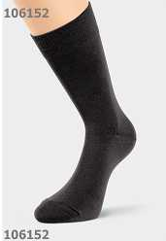
Итого |  |  |  |  |  |  |  |  |  | 0 | 0.00
CLE Носки муж К203П плюш | 83.00 |  | р21 | р23 | р25 | р27 | р29 | р31 | UA | Всего
Цвет: чёрный |  |  |  |  | * | * | * |  |  | 0 | 0.00
Описание: носки мужские внутри плюш, с небольшим рисунком на паголенке Состав: 80% хлопок, 15% ПА, 5% эластан |  | 
Итого |  |  |  |  |  |  |  |  |  | 0 | 0.00
CLE Носки муж К500П плюш НГ | 83.00 |  | р21 | р23 | р25 | р27 | р29 | р31 | UA | Всего
Цвет: красный |  |  |  |  |  |  | * |  |  | 0 | 0.00
Цвет: меланж серый |  |  |  |  |  | * | * |  |  | 0 | 0.00
Описание: 156МТ Состав: 80% Хлопок, 15% ПА, 5% Эластан |  | 
Итого |  |  |  |  |  |  |  |  |  | 0 | 0.00
CLE Носки муж К501П плюш НГ | 83.00 |  | р21 | р23 | р25 | р27 | р29 | р31 | UA | Всего
Цвет: красный |  |  |  |  | * | * | * |  |  | 0 | 0.00
Описание: 156МТ Состав: 80% Хлопок, 15% ПА, 5% Эластан |  | 
Итого |  |  |  |  |  |  |  |  |  | 0 | 0.00
CLE Носки муж М1 мерс.хл | 137.10 |  | р21 | р23 | р25 | р27 | р29 | р31 | UA | Всего
Цвет: серый |  |  |  |  | * | * | * |  |  | 0 | 0.00
Цвет: чёрный |  |  |  |  | * |  |  |  |  | 0 | 0.00
Описание: Состав: хлопок-100% |  |  |  | 
Итого |  |  |  |  |  |  |  |  |  | 0 | 0.00
CLE Носки муж М12Л мерс.хл | 137.10 |  | р21 | р23 | р25 | р27 | р29 | р31 | UA | Всего
Цвет: коричневый |  |  |  |  |  | * | * |  |  | 0 | 0.00
Цвет: т.серый |  |  |  |  |  |  | * |  |  | 0 | 0.00
Цвет: чёрный |  |  |  |  | * |  | * |  |  | 0 | 0.00
Описание: Состав: хлопок-95%,лайкра-5% |  |  |  |  |  |  |  |  |  | 
Итого |  |  |  |  |  |  |  |  |  | 0 | 0.00
CLE Носки муж Н11 бамб+нейлон | 113.50 |  | р21 | р23 | р25 | р27 | р29 | р31 | UA | Всего
Цвет: чёрный |  |  |  |  |  | * |  |  |  | 0 | 0.00
Описание: Состав: бамбук-90%,нейлон-10% |  | 
Итого |  |  |  |  |  |  |  |  |  | 0 | 0.00
CLE Носки муж Н2 бамбук+нейлон | 113.50 |  | р21 | р23 | р25 | р27 | р29 | р31 | UA | Всего
Цвет: серый |  |  |  |  | * | * | * |  |  | 0 | 0.00
Описание: Состав: бамбук-90%,нейлон-10% |  | 
Итого |  |  |  |  |  |  |  |  |  | 0 | 0.00
CLE Носки муж Т1 ПШ термо | 140.06 |  | р21 | р23 | р25 | р27 | р29 | р31 | UA | Всего
Цвет: чёрный |  |  |  |  | * |  |  |  |  | 0 | 0.00
Описание: термо носок из полушерсти Состав: термолайт 20%,полушерсть 75%,лайкра 5% |  | 
Итого |  |  |  |  |  |  |  |  |  | 0 | 0.00
CLE Носки муж Т2 бамбук термо | 140.06 |  | р21 | р23 | р25 | р27 | р29 | р31 | UA | Всего
Цвет: чёрный |  |  |  |  | * |  |  |  |  | 0 | 0.00
Описание: термо носок из бамбука Состав: термолайт 20%,бамбук 75%,лайкра 5%
Итого |  |  |  |  |  |  |  |  |  | 0 | 0.00
CLE Носки муж Т8 хлопок термо | 93.70 |  | р21 | р23 | р25 | р27 | р29 | р31 | UA | Всего
Цвет: чёрный |  |  |  |  | * | * | * |  |  | 0 | 0.00
Описание: термо носок из хлопка Состав: 77% хлопок, 20% ПП, 3% эластан |  | 
Итого |  |  |  |  |  |  |  |  |  | 0 | 0.00
CLE Носки муж Т9 ПШ термо | 99.99 |  | р21 | р23 | р25 | р27 | р29 | р31 | UA | Всего
Цвет: чёрный |  |  |  |  | * | * | * |  |  | 0 | 0.00
Описание: термо носок из полушерсти Состав: 77% п/шерсть, 20% ПП, 3% эластан |  |  |  | 
Итого |  |  |  |  |  |  |  |  |  | 0 | 0.00
CLE Носки муж Ш100Л шер+вискоз | 99.00 |  | р21 | р23 | р25 | р27 | р29 | р31 | UA | Всего
Цвет: чёрный |  |  |  |  | * | * | * |  |  | 0 | 0.00
Описание: носки мужские из полушерстяной пряжи с вискозой и эластаном Состав: 30% Шерсть, 65% Вискоза, 5% Эластан |  | 
Итого |  |  |  |  |  |  |  |  |  | 0 | 0.00
CLE Подслед. муж. P100 х/б | 45.00 |  | р21 | р23 | р25 | р27 | р29 | р31 | UA | Всего
Цвет: бежевый |  |  |  |  | * | * |  |  |  | 0 | 0.00
Цвет: белый |  |  |  |  | * | * |  |  |  | 0 | 0.00
Описание: подследники мужские из хлопка с силиконовым фиксатором на пятке Состав: 70% Хлопок, 25% ПА, 5% Эластан |  |  |  | 
Итого |  |  |  |  |  |  |  |  |  | 0 | 0.00
ЭЙС Носки муж.А-1 хл.86% | 32.00 |  | р21 | р23 | р25 | р27 | р29 | р31 | UA | Всего
Цвет: серый |  |  |  |  | * | * | * |  |  | 0 | 0.00
Цвет: чёрный |  |  |  |  | * | * | * |  |  | 0 | 0.00
Описание: Состав: хлопок 86%,14 %полиамид |  |  |  | 
Итого |  |  |  |  |  |  |  |  |  | 0 | 0.00
ЭЙС Носки муж.А10Л хл +эл | 52.50 |  | р21 | р23 | р25 | р27 | р29 | р31 | UA | Всего
Цвет: чёрный |  |  |  |  | * | * | * |  |  | 0 | 0.00
Описание: носки мужские гладкие однотонные, без рисунка Состав: 70% хлопок, 25% ПА, 5% эластан |  |  |  | 
Итого |  |  |  |  |  |  |  |  |  | 0 | 0.00
ЭЙС Носки муж.А13Л хл+эл | 49.50 |  | р21 | р23 | р25 | р27 | р29 | р31 | UA | Всего
Цвет: бежевый |  |  |  |  |  | * | * |  |  | 0 | 0.00
Цвет: белый |  |  |  |  | * | * |  |  |  | 0 | 0.00
Цвет: т.синий |  |  |  |  | * |  | * |  |  | 0 | 0.00
Цвет: чёрный |  |  |  |  | * | * |  |  |  | 0 | 0.00
Описание: носки мужские с рисунком на паголенке Состав: хлопок 70%, ПА 25%,эластан 5% |  |  |  |  |  |  |  |  |  |  | 
Итого |  |  |  |  |  |  |  |  |  | 0 | 0.00
ЭЙС Носки муж.А13Лш хл+эл | 49.50 |  | р21 | р23 | р25 | р27 | р29 | р31 | UA | Всего
Цвет: белый |  |  |  |  | * | * | * |  |  | 0 | 0.00
Цвет: св.серый |  |  |  |  | * | * | * |  |  | 0 | 0.00
Цвет: т.серый |  |  |  |  | * | * | * |  |  | 0 | 0.00
Цвет: т.синий |  |  |  |  | * |  | * |  |  | 0 | 0.00
Описание: 168МТ Состав: 70% Хлопок, 25% ПА, 5% Эластан |  |  |  |  |  |  |  |  |  | 
Итого |  |  |  |  |  |  |  |  |  | 0 | 0.00
ЭЙС Носки муж.А15Л хл+эл | 52.50 |  | р21 | р23 | р25 | р27 | р29 | р31 | UA | Всего
Цвет: св.серый |  |  |  |  | * | * | * |  |  | 0 | 0.00
Цвет: чёрный |  |  |  |  |  |  | * |  |  | 0 | 0.00
Описание: носки мужские с рисунком на паголенке Состав: 70% хлопок, 25% ПА, 5% эластан |  |  |  | 
Итого |  |  |  |  |  |  |  |  |  | 0 | 0.00
ЭЙС Носки муж.А15Лш хл+эл | 52.50 |  | р21 | р23 | р25 | р27 | р29 | р31 | UA | Всего
Цвет: чёрный |  |  |  |  |  | * |  |  |  | 0 | 0.00
Описание: 200ДК Состав: 70%Хлопок 25%ПА 5%Эластан |  | 
Итого |  |  |  |  |  |  |  |  |  | 0 | 0.00
ЭЙС Носки муж.А17Л хл+эл | 52.50 |  | р21 | р23 | р25 | р27 | р29 | р31 | UA | Всего
Цвет: св.бежевый |  |  |  |  | * | * | * |  |  | 0 | 0.00
Цвет: св.серый |  |  |  |  | * | * | * |  |  | 0 | 0.00
Цвет: чёрный |  |  |  |  | * | * | * |  |  | 0 | 0.00
Описание: носки мужские с рисунком на паголенке Состав: 75% хлопок, 20% ПА, 5%эластан |  |  |  |  |  |  |  |  | 
Итого |  |  |  |  |  |  |  |  |  | 0 | 0.00
ЭЙС Носки муж.А18Л хл+эл укор. | 42.00 |  | р21 | р23 | р25 | р27 | р29 | р31 | UA | Всего
Цвет: белый |  |  |  |  |  | * |  |  |  | 0 | 0.00
Описание: носки мужские с укороченным паголенком Состав: 75% хлопок, 20% ПА, 5% эластан |  |  |  | 
Итого |  |  |  |  |  |  |  |  |  | 0 | 0.00
ЭЙС Носки муж.А18Лш хл+эл укор | 42.00 |  | р21 | р23 | р25 | р27 | р29 | р31 | UA | Всего
Цвет: белый |  |  |  |  | * | * | * |  |  | 0 | 0.00
Цвет: серый |  |  |  |  | * | * | * |  |  | 0 | 0.00
Цвет: т.серый |  |  |  |  | * | * | * |  |  | 0 | 0.00
Цвет: чёрный |  |  |  |  | * | * | * |  |  | 0 | 0.00
Описание: 168МТ Состав: 70% Хлопок 25% ПА 5% Эластан |  |  |  |  |  |  |  |  |  | 
Итого |  |  |  |  |  |  |  |  |  | 0 | 0.00
ЭЙС Носки муж.А19Л хл+эл ромб | 52.50 |  | р21 | р23 | р25 | р27 | р29 | р31 | UA | Всего
Цвет: св.серый |  |  |  |  | * | * | * |  |  | 0 | 0.00
Цвет: т.серый |  |  |  |  | * | * | * |  |  | 0 | 0.00
Цвет: чёрный |  |  |  |  | * | * | * |  |  | 0 | 0.00
Описание: носки мужские с рисунком ромб по всему носку Состав: 75% хлопок 20% ПА 5% эластан |  |  |  |  |  |  |  |  |  | 
Итого |  |  |  |  |  |  |  |  |  | 0 | 0.00
ЭЙС Носки муж.А19Лш хл+эл ромб | 52.50 |  | р21 | р23 | р25 | р27 | р29 | р31 | UA | Всего
Цвет: чёрный |  |  |  |  | * | * | * |  |  | 0 | 0.00
Описание: 180ДК Состав: 70%Хлопок 25%ПА 5%Эластан |  |  |  | 
Итого |  |  |  |  |  |  |  |  |  | 0 | 0.00
ЭЙС Носки муж.А-2 хл.75% сетка | 30.50 |  | р21 | р23 | р25 | р27 | р29 | р31 | UA | Всего
Цвет: бежевый |  |  |  |  | * |  |  |  |  | 0 | 0.00
Цвет: серый |  |  |  |  | * | * | * |  |  | 0 | 0.00
Цвет: чёрный |  |  |  |  | * | * | * |  |  | 0 | 0.00
Описание: Состав: хлопок 75%,25%полиамид |  |  |  |  |  |  |  |  | 
Итого |  |  |  |  |  |  |  |  |  | 0 | 0.00
ЭЙС Носки муж.А20П плюш | 76.50 |  | р21 | р23 | р25 | р27 | р29 | р31 | UA | Всего
Цвет: чёрный |  |  |  |  | * | * | * |  |  | 0 | 0.00
Описание: полностью плюш Состав: 90% хлопок, 8% ПА, 2% эластан |  | 
Итого |  |  |  |  |  |  |  |  |  | 0 | 0.00
ЭЙС Носки муж.А21П махр.след | 67.50 |  | р21 | р23 | р25 | р27 | р29 | р31 | UA | Всего
Цвет: чёрный |  |  |  |  |  | * |  |  |  | 0 | 0.00
Описание: носки мужские с плюшевым следом Состав: 80% хлопок 15% ПА 5% эластан |  | 
Итого |  |  |  |  |  |  |  |  |  | 0 | 0.00
ЭЙС Носки муж.А23Л 23ф хл+эл | 53.00 |  | р21 | р23 | р25 | р27 | р29 | р31 | UA | Всего
Цвет: чёрный |  |  |  |  | * |  |  |  |  | 0 | 0.00
Описание: 168МТ Состав: 75%хлопок 20%ПА 5%эластан |  |  |  |  |  |  |  |  | 
Итого |  |  |  |  |  |  |  |  |  | 0 | 0.00
ЭЙС Носки муж.А24Л 23ф хл+эл | 53.00 |  | р21 | р23 | р25 | р27 | р29 | р31 | UA | Всего
Цвет: чёрный |  |  |  |  | * |  |  |  |  | 0 | 0.00
Описание: 168ДК Состав: 75%хлопок 20%ПА 5%эластан |  | 
Итого |  |  |  |  |  |  |  |  |  | 0 | 0.00
ЭЙС Носки муж.А28Л 23ф хл+эл | 53.00 |  | р21 | р23 | р25 | р27 | р29 | р31 | UA | Всего
Цвет: чёрный |  |  |  |  | * | * |  |  |  | 0 | 0.00
Описание: 168МТ Состав: 70% Хлопок, 20% ПА,10% Эластан |  |  |  | 
Итого |  |  |  |  |  |  |  |  |  | 0 | 0.00
ЭЙС Носки муж.А29 хл+па | 49.50 |  | р21 | р23 | р25 | р27 | р29 | р31 | UA | Всего
Цвет: св.серый |  |  |  |  | * | * | * |  |  | 0 | 0.00
Цвет: серый |  |  |  |  | * |  |  |  |  | 0 | 0.00
Цвет: чёрный |  |  |  |  | * | * | * |  |  | 0 | 0.00
Описание: носки мужские с рисунком на паголенке Состав: 70% хлопок 30% ПА |  |  |  |  |  |  |  |  |  | 
Итого |  |  |  |  |  |  |  |  |  | 0 | 0.00
ЭЙС Носки муж.А29ш хл+па | 49.50 |  | р21 | р23 | р25 | р27 | р29 | р31 | UA | Всего
Цвет: чёрный |  |  |  |  |  | * |  |  |  | 0 | 0.00
Описание: 180ДК Состав: 70%Хлопок 30%ПА |  |  |  | 
Итого |  |  |  |  |  |  |  |  |  | 0 | 0.00
ЭЙС Носки муж.А-3 хл.78% | 30.50 |  | р21 | р23 | р25 | р27 | р29 | р31 | UA | Всего
Цвет: серый |  |  |  |  | * | * | * |  |  | 0 | 0.00
Цвет: чёрный |  |  |  |  | * | * | * |  |  | 0 | 0.00
Описание: Состав: хлопок 78%,полиамид 22% |  |  |  | 
Итого |  |  |  |  |  |  |  |  |  | 0 | 0.00
ЭЙС Носки муж.А30 хл+па сетка | 49.50 |  | р21 | р23 | р25 | р27 | р29 | р31 | UA | Всего
Цвет: св.серый |  |  |  |  | * | * | * |  |  | 0 | 0.00
Цвет: чёрный |  |  |  |  | * | * | * |  |  | 0 | 0.00
Описание: носки мужские облегченные, плетение сетка Состав: 70% хлопок 30% ПА |  |  |  | 
Итого |  |  |  |  |  |  |  |  |  | 0 | 0.00
ЭЙС Носки муж.А31Л осл.резинка | 52.50 |  | р21 | р23 | р25 | р27 | р29 | р31 | UA | Всего
Цвет: т.серый |  |  |  |  | * | * | * |  |  | 0 | 0.00
Цвет: чёрный |  |  |  |  | * |  |  |  |  | 0 | 0.00
Описание: носки мужские с ослабленной резинкой Состав: 75% хлопок 20% ПА 5% эластан |  |  |  |  |  |  |  |  | 
Итого |  |  |  |  |  |  |  |  |  | 0 | 0.00
ЭЙС Носки муж.А31Лш осл.резинк | 52.50 |  | р21 | р23 | р25 | р27 | р29 | р31 | UA | Всего
Цвет: чёрный |  |  |  |  |  | * | * |  |  | 0 | 0.00
Описание: 200ДК Состав: 70%Хлопок 25%ПА 5%Эластан |  |  |  | 
Итого |  |  |  |  |  |  |  |  |  | 0 | 0.00
ЭЙС Носки муж.А32Л хл+эл полос | 52.50 |  | р21 | р23 | р25 | р27 | р29 | р31 | UA | Всего
Цвет: чёрный |  |  |  |  | * | * | * |  |  | 0 | 0.00
Описание: носки мужские с рисунком полоски по всему носку Состав: 75% хлопок 20% ПА 5% эластан |  |  |  | 
Итого |  |  |  |  |  |  |  |  |  | 0 | 0.00
ЭЙС Носки муж.А33Л хл+эл 3шт/у | 157.50 |  | р21 | р23 | р25 | р27 | р29 | р31 | UA | Всего
Цвет: чёрный |  |  |  |  | * | * | * |  |  | 0 | 0.00
Описание: носки мужские 3шт/уп. Цена за упаковку Состав: 70% хлопок, 25% ПА, 5% эластан |  | 
Итого |  |  |  |  |  |  |  |  |  | 0 | 0.00
ЭЙС Носки муж.А34Л хл+эл 5шт/у | 277.50 |  | р21 | р23 | р25 | р27 | р29 | р31 | UA | Всего
Цвет: чёрный |  |  |  |  | * | * | * |  |  | 0 | 0.00
Описание: носки мужские 5шт/уп. Цена за упаковку Состав: |  | 
Итого |  |  |  |  |  |  |  |  |  | 0 | 0.00
ЭЙС Носки муж.А35Л 23ф хл+эл | 53.00 |  | р21 | р23 | р25 | р27 | р29 | р31 | UA | Всего
Цвет: чёрный |  |  |  |  | * |  |  |  |  | 0 | 0.00
Описание: 168МТ Состав: 70%Хлопок 20%ПА10%Эластан |  | 
Итого |  |  |  |  |  |  |  |  |  | 0 | 0.00
ЭЙС Носки муж.А36Л 23ф хл+эл | 53.00 |  | р21 | р23 | р25 | р27 | р29 | р31 | UA | Всего
Цвет: чёрный |  |  |  |  | * |  |  |  |  | 0 | 0.00
Описание: 168МТ Состав: 70%Хлопок 20%ПА10%Эластан |  | 
Итого |  |  |  |  |  |  |  |  |  | 0 | 0.00
ЭЙС Носки муж.А37П плюш | 76.50 |  | р21 | р23 | р25 | р27 | р29 | р31 | UA | Всего
Цвет: чёрный |  |  |  |  | * | * | * |  |  | 0 | 0.00
Описание: носки мужские внутри плюш, с небольшим рисунком на паголенке Состав: хлопок 80%, 15% полиамид, 5% эластан |  | 
Итого |  |  |  |  |  |  |  |  |  | 0 | 0.00
ЭЙС Носки муж.А-4 хл.78% | 32.00 |  | р21 | р23 | р25 | р27 | р29 | р31 | UA | Всего
Цвет: джинс |  |  |  |  | * | * |  |  |  | 0 | 0.00
Цвет: серый |  |  |  |  |  | * | * |  |  | 0 | 0.00
Цвет: чёрный |  |  |  |  | * |  | * |  |  | 0 | 0.00
Описание: Состав: хлопок 78%,полиамид 22% |  | 
Итого |  |  |  |  |  |  |  |  |  | 0 | 0.00
ЭЙС Носки муж.А40 хл70+па30 | 29.99 |  | р21 | р23 | р25 | р27 | р29 | р31 | UA | Всего
Цвет: св.серый |  |  |  |  | * | * | * |  |  | 0 | 0.00
Цвет: чёрный |  |  |  |  | * | * | * |  |  | 0 | 0.00
Описание: носки мужские хлопок с полиамидом, двуборная резинка Состав: 70% Хлопок, 30% ПА |  |  |  |  |  |  |  |  |  |  | 
Итого |  |  |  |  |  |  |  |  |  | 0 | 0.00
ЭЙС Носки муж.А-5 хл.68%+эл | 36.00 |  | р21 | р23 | р25 | р27 | р29 | р31 | UA | Всего
Цвет: серый |  |  |  |  | * | * | * |  |  | 0 | 0.00
Описание: Состав: хлопок 68%,полиамид 23%, лайкра 9%. |  | 
Итого |  |  |  |  |  |  |  |  |  | 0 | 0.00
ЭЙС Носки муж.А50 хл70+па30 | 29.99 |  | р21 | р23 | р25 | р27 | р29 | р31 | UA | Всего
Цвет: т.серый |  |  |  |  | * | * | * |  |  | 0 | 0.00
Цвет: чёрный |  |  |  |  | * | * | * |  |  | 0 | 0.00
Описание: носки мужские хлопок с полиамидом, двуборная резинка Состав: 70% Хлопок, 30% ПА |  |  |  |  |  |  |  |  |  | 
Итого |  |  |  |  |  |  |  |  |  | 0 | 0.00
ЭЙС Носки муж.А60 хл70+па30 | 29.99 |  | р21 | р23 | р25 | р27 | р29 | р31 | UA | Всего
Цвет: чёрный |  |  |  |  | * | * | * |  |  | 0 | 0.00
Описание: носки мужские гладкие однотонные Состав: 70% Хлопок, 30% ПА |  |  |  | 
Итого |  |  |  |  |  |  |  |  |  | 0 | 0.00
ЭЙС Носки муж.А60ш хл70+па30 | 29.99 |  | р21 | р23 | р25 | р27 | р29 | р31 | UA | Всего
Цвет: серый |  |  |  |  | * | * | * |  |  | 0 | 0.00
Цвет: чёрный |  |  |  |  | * | * | * |  |  | 0 | 0.00
Описание: 168МТ Состав: 70% Хлопок 30% ПА |  |  |  | 
Итого |  |  |  |  |  |  |  |  |  | 0 | 0.00
ЭЙС Носки муж.А70 хл70+па30 | 29.99 |  | р21 | р23 | р25 | р27 | р29 | р31 | UA | Всего
Цвет: серый |  |  |  |  | * | * | * |  |  | 0 | 0.00
Цвет: чёрный |  |  |  |  | * | * |  |  |  | 0 | 0.00
Описание: носки мужские с рисунком полоса по всему носку Состав: 70% Хлопок, 30% ПА |  |  |  |  |  |  |  |  |  | 
Итого |  |  |  |  |  |  |  |  |  | 0 | 0.00
ЭЙС Носки муж.А70ш хл70+па30 | 29.99 |  | р21 | р23 | р25 | р27 | р29 | р31 | UA | Всего
Цвет: чёрный |  |  |  |  | * | * | * |  |  | 0 | 0.00
Описание: 168МТ Состав: 70%Хлопок 30%ПА |  |  |  | 
Итого |  |  |  |  |  |  |  |  |  | 0 | 0.00
ЭЙС Носки муж.А90 хл+па сетка | 29.99 |  | р21 | р23 | р25 | р27 | р29 | р31 | UA | Всего
Цвет: т.серый |  |  |  |  |  |  | * |  |  | 0 | 0.00
Цвет: чёрный |  |  |  |  | * | * | * |  |  | 0 | 0.00
Описание: носки мужские плетение сетка Состав: 70% Хлопок, 30% ПА |  |  |  |  |  |  |  |  |  |  | 
Итого |  |  |  |  |  |  |  |  |  | 0 | 0.00
Итого |  |  |  |  |  |  |  |  |  | 0.00 | 0.00

